Danh mục loại sản phẩm
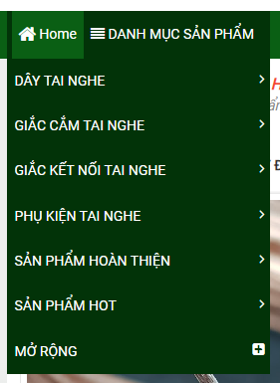
1. Các chức năng cơ bản: Thêm, sửa, xoá, tìm kiếm, xem, hiển thị (phân trang)

STT | Tên trường | Kiểu dữ liệu | Mô tả | Ràng buộc | Ghi chú
1 | ID | int |  | x
2 | Code | nvarchar(50) | Mã loại sản phẩm | x
3 | Name | nvarchar(200) | Tên loại sản phẩm | x
4 | IsShow | bit | Hiển thị trang chủ |  | Có hiển thị lên trang chủ hay ko (1: có, 0: không)
5 | Create_date | datetime | Ngày tạo | x | Lấy ngày hệ thống
6 | Parent_ID | int | Danh mục cha |  | Danh sách của loại sản phẩm

2. Sau khi tạo thì hiển thị lên danh mục sản phẩm ở trang chủ

Trang chủ
1. Các chức năng cơ bản: tìm kiếm, hiển thị

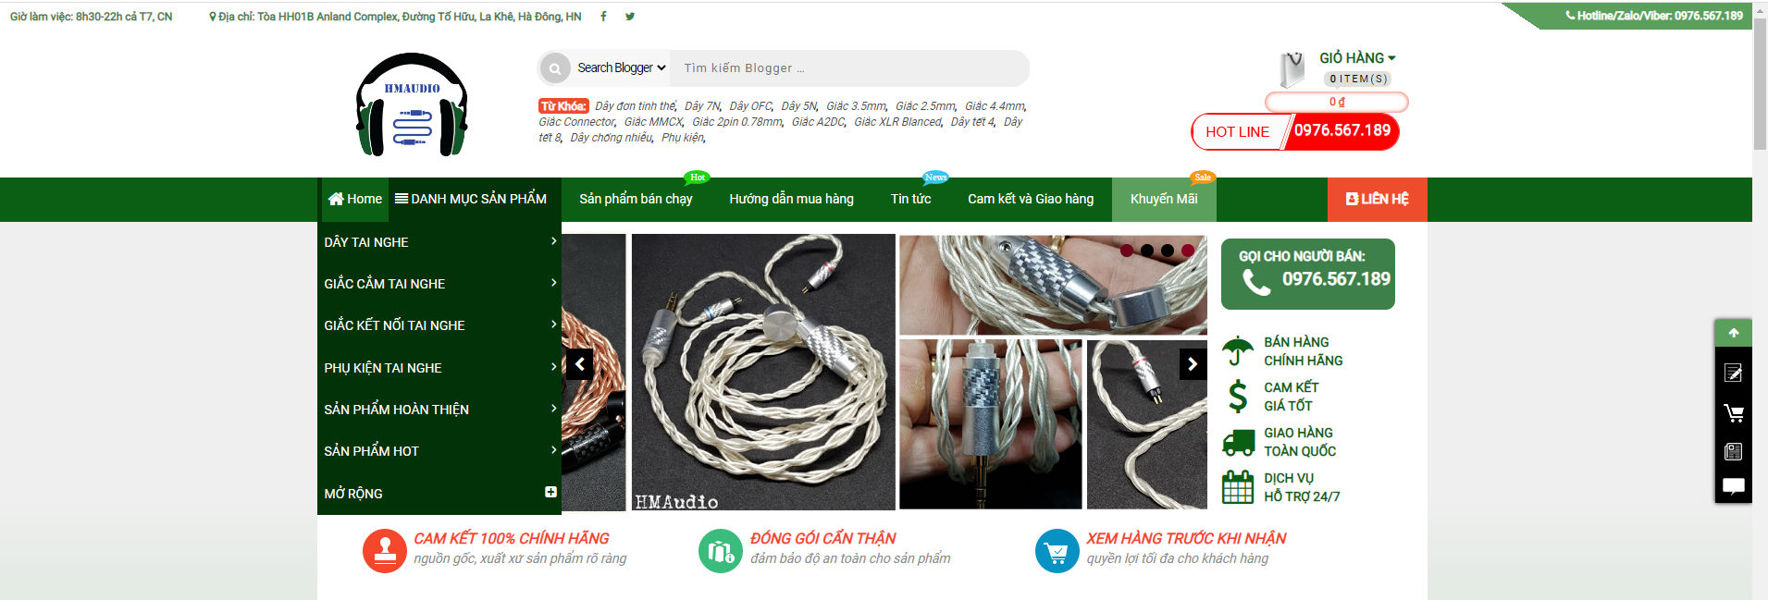

 |  | - Danh mục sản phẩm

2. Header
- Bao gồm thanh ngang hiển thị:
 | - Trang chủ, Danh mục sản phẩm, Khuyến mãi (Lấy danh sách có áp dụng khuyến mãi), Giới thiệu
3. Banner
- Hiển thị ảnh (gửi sau)
4. Footer

5. Danh sách sản phẩm
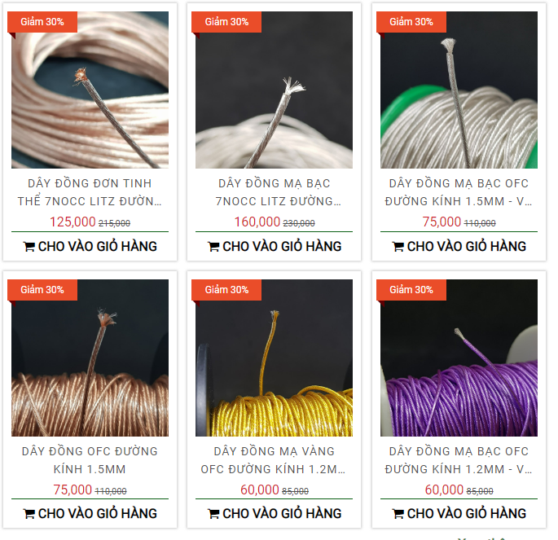

- Nếu có khuyến mãi thì hiển thị khuyến mãi, số tiền = số tiền * %khuyến mãi
- Click vào ảnh sẽ ra chi tiết bài viết
- Chọn ảnh đầu tiên làm ảnh đại diện
- Số lượng bằng 0 thì thay cho vào giỏ hàng > hết hàng

Chi tiết sản phẩm
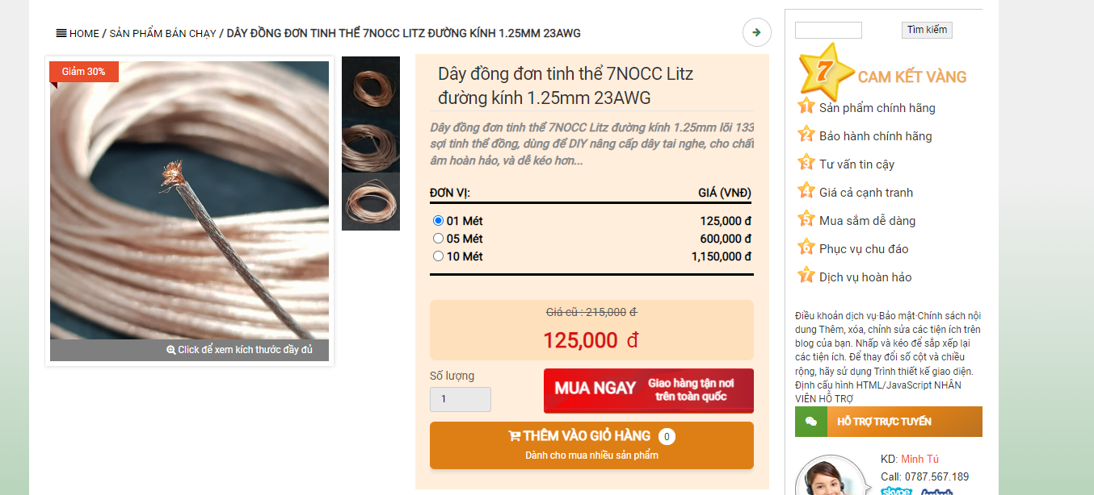

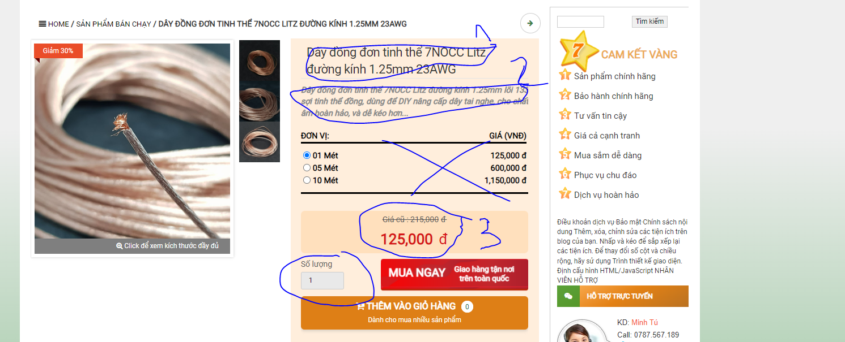

 | 1: Tên sản phẩm
 | 2: Mô tả
 | 3. Giá
 | 4. Số lượng: Check với số lượng trong db

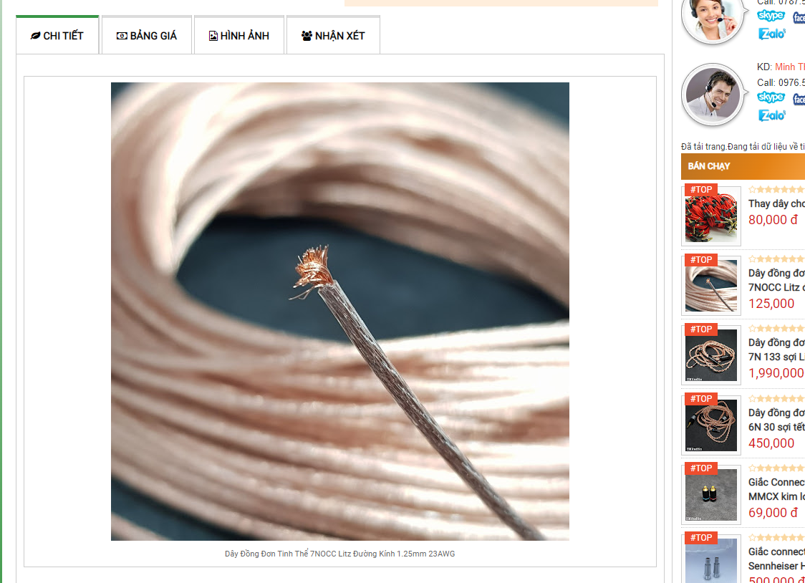

 | - Bao gồm 2 tab: Giới thiệu, Hình ảnh
 | - Giới thiệu:
 |  | - Bao gồm ảnh (Lấy 1 ảnh) và giới thiệu sản phẩm
 | - Hình ảnh:
 |  | - Lấy tất cả ảnh của sản phẩm

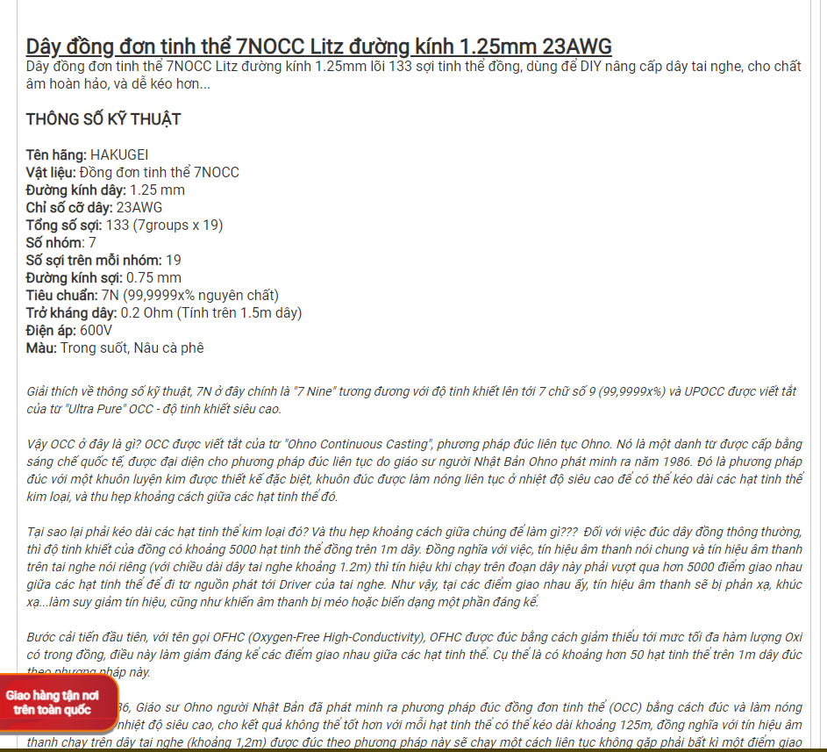

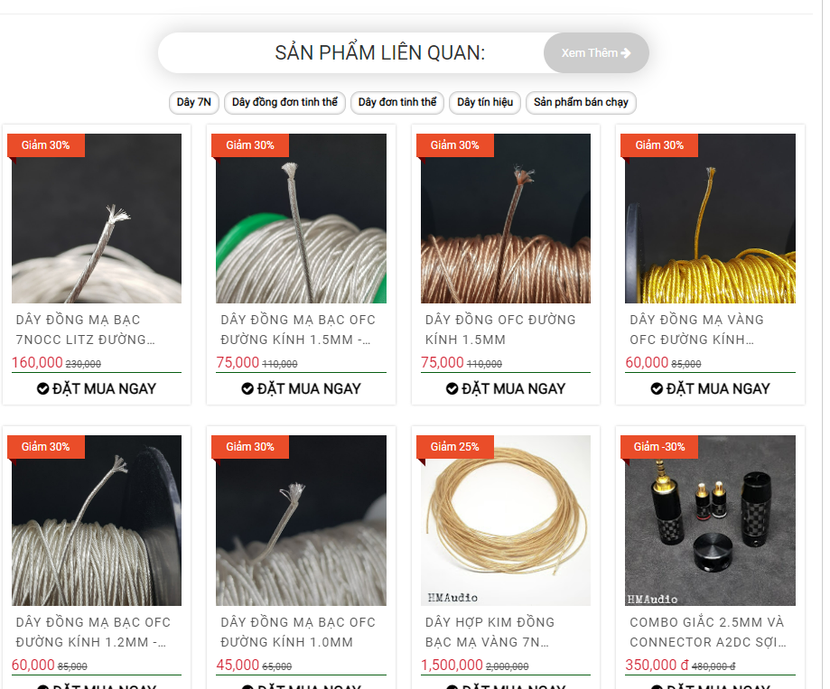

- Sản phẩm liên quan: Tất 10 sản phẩm cùng loại sản phẩm

Giỏ hàng
 | - Khi click vào số lượng thì tạm tính tự tăng theo số lượng x giá
 | - Bỏ cập nhật giỏ hàng

- Sau khi click vào tiến hành thanh toán
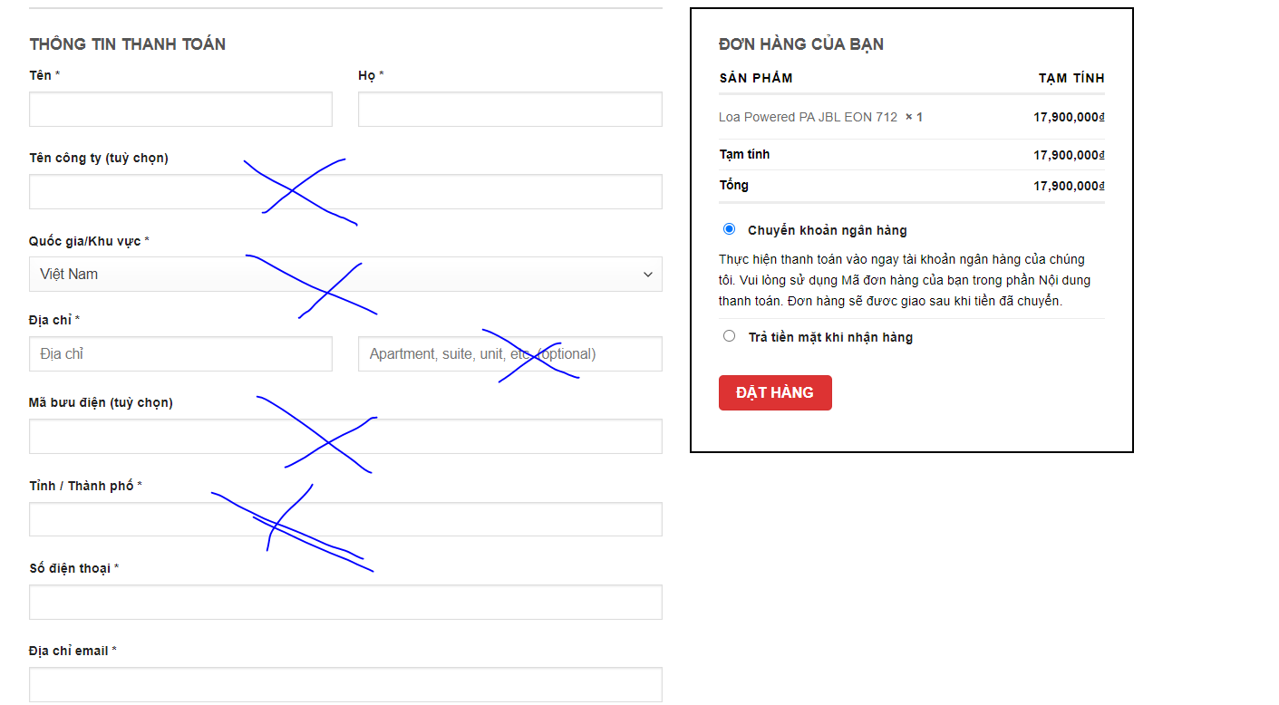

- Sau khi thanh toán xong thì báo thanh toán thành công và về trang cảm ơn và sau 5s tự chuyển về trang chủ
- Đặt hàng thành công thì gửi email: Nội dung gửi sau

